シート1 - 掃除当番表
掃除当番表

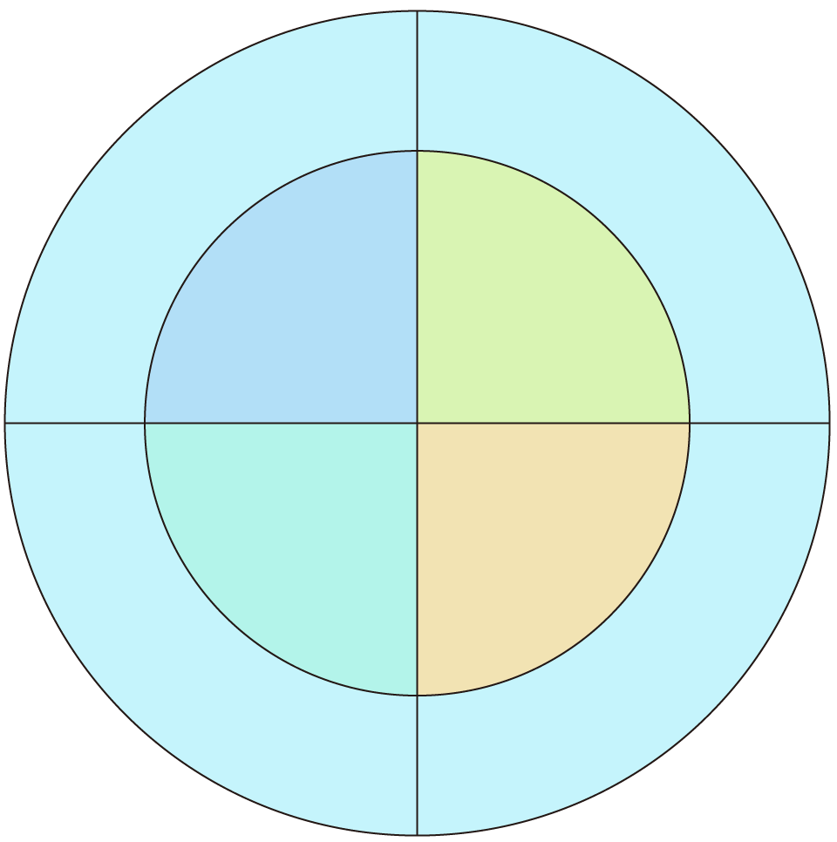
ほうき
教室

4班
１班
3班
2班

廊下
ロッカー

